pha
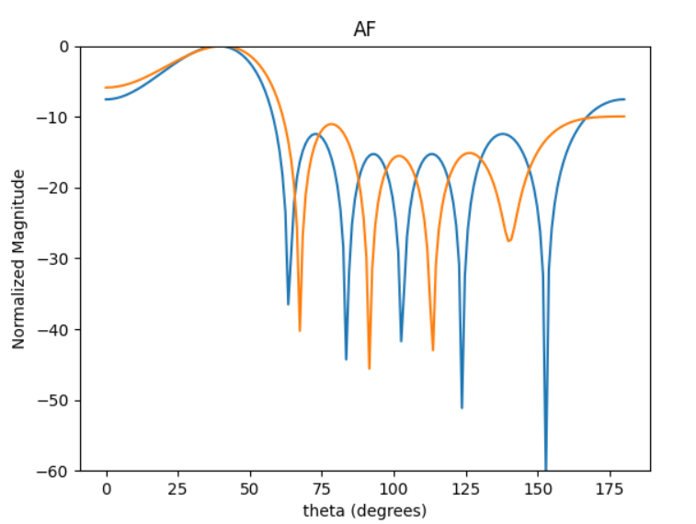
 | 0 | 1 | 2 | 3 | 4 | 5 | sll | sll2 | dir
0 | 3.4394269692 | 1.4766083282 | 5.7936974289 | 3.6197039613 | 1.5634690855 | 5.7555391902 | -5.7828392854 | -10.986604804 | 2.7149079107
1 | 5.1377000615 | 3.2114487776 | 1.2153584441 | 5.2836575359 | 3.2055614674 | 1.2043552577 | -5.635102584 | -10.368985287 | 2.725189003
2 | 4.5765298852 | 2.6331684367 | 0.64630864163 | 4.7691202257 | 2.6599721218 | 0.63162782173 | -5.7102558912 | -10.734264643 | 2.7189801329
3 | 0.58546993885 | 4.9459524921 | 3.0152905786 | 0.78380239471 | 4.9913605301 | 2.9832026403 | -5.8762020091 | -10.333843743 | 2.7314671641
4 | 5.5304564643 | 3.6114676756 | 1.6085627596 | 5.7037670504 | 3.6240968052 | 1.6508732978 | -5.8220668846 | -10.392383117 | 2.7301537511
5 | 4.7044631519 | 2.8050157239 | 0.79136824706 | 4.8938280416 | 2.7961183505 | 0.86422737612 | -5.8733546594 | -10.233043576 | 2.7345683964
6 | 5.4440118761 | 3.4821995303 | 1.5297222556 | 5.649207436 | 3.5853262205 | 1.4957124058 | -5.8766745492 | -11.028019985 | 2.7162939047
7 | 5.4813466115 | 3.5329925692 | 1.5468889231 | 5.6439814902 | 3.5632946872 | 1.5583262696 | -5.7536817931 | -10.587642255 | 2.7248244812
8 | 0.76736886713 | 5.1247402848 | 3.1214621963 | 0.90010596527 | 5.0842908664 | 3.0765915259 | -5.4556168473 | -10.333029228 | 2.720625834
9 | 5.1663774794 | 3.1853595784 | 1.2147994955 | 5.3499339777 | 3.2693350472 | 1.2228022457 | -5.8434341636 | -11.008982863 | 2.7187951157

 | 311.91890412 | 199.51533651 | 87.646629075 | 323.67574368 | 205.42406061 | 85.698008216

